1.Conjunto de datos (estructura
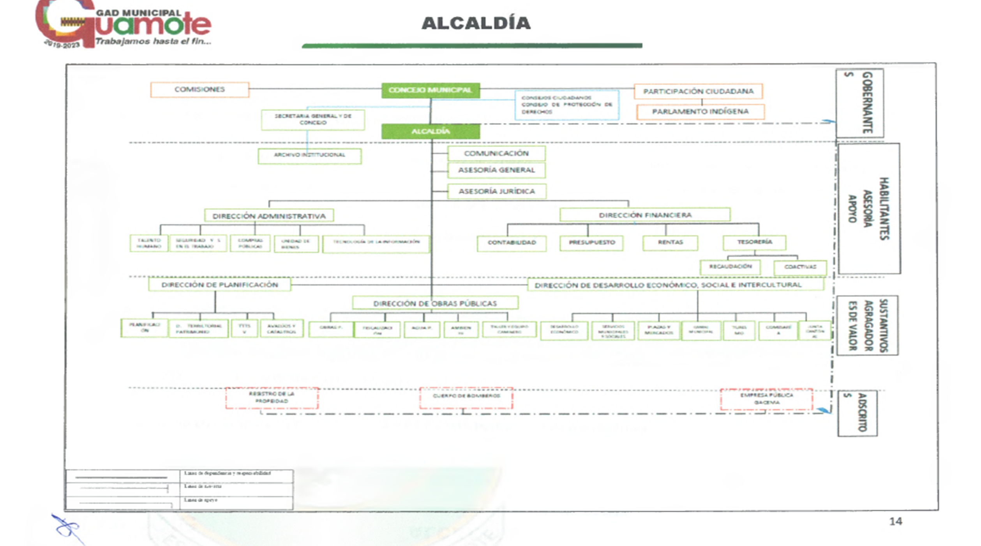
Nivel superior | Unidad | Nivel de los Procesos de la Estructura Orgánica Funcional
Alcalde | Alcaldía y Concejo Municipal | Proceso Gobernantes
Concejales
Vicealcalde
Asesoria Juridica | Procuraduría Síndica | Procesos habilitantes de asesoría
Unidad de Comunicaión | Comunicador Social
Asesor general | Asesoria
Direccion Financiera | Unidad de Contabilidad, Unidad de Poresupuesto, Unidda de Rentas, Unidad de Tesoreria | Procesos de Apoyo
Direccion Administrativa | Unidad de Talento Humano, Unidad de Sehuridad y Salud en el Trabajo, Unidad de Servicios Generales, Unidad de Compras Públicas, Unidad de Bienes, Unidad de Tegcnologias de la Información

Dirección de Obras Públicas | Unidad de Obras Civiles y mantenimiento vial, Unidad de Fiscalización, Unidad de Agua Potable y Alcantarillado, Unidad de talleres y Equipo Caminero, Unidad de Ambiente Aridos y Pétreos | Procesos agregadores de Valor
Dirección de Planificación | Unidda de Planificación, Unidad de Desarrollo Territorial y Patrimonial, Unidad de Transporte Terrestre, transito y Seguridda Vial, Unidad de Avalúos y Catastros; unidda de Riesgos y Seguridad Ciudadana.
Dirección de Gestión de Desarrollo Economico, Social e Intercultural | Unidda de Desarrollo Económico, Unidda de Servicios Municipales y Sociales, Plazas y Mercados, Camal Municipal, Unidad de Comisaría, Unidad de Turismo, Cultural y Recreacion y Deportes, Junta Cantonal de preteccion y Derechos de Guamote.

Registro de la Propiedad Municipal | Registrador de la Propiedad Municipal | Procesos Desconcentrados o Descentralizados.
Cuerpo de Bomberos | Cuerpo de Bomberos
Empresa Pública Gacema | Empresa Pública Gacema

Organigrama Estructural por procesos del GAD- GUAMOTE

